상품제안서
자작펜홀더 북타입형 탁상달력 (위클리스케줄) | 상품코드: F31663

 |  |  |  |  |  |  | 02-412-0044 | www.easy1.co.kr
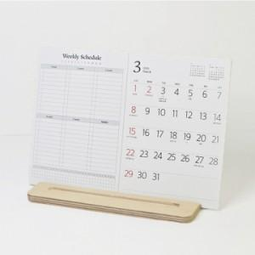

【상세/제작정보】

【인쇄/포장옵션】 | 금박, 은박 / OPP(비닐)

【공급단가】 | 수량 | 100~ | 300~ | 500~ | 1,000~ | 3,000~
*VAT별도 | 단가 | 7,750원 | 7,620원 | 7,440원 | 7,250원 | 7,130원

【상품 URL】 | http://www.easy1.co.kr/src/goods_detail.php?gdno=31663

